Long_Term_Avg
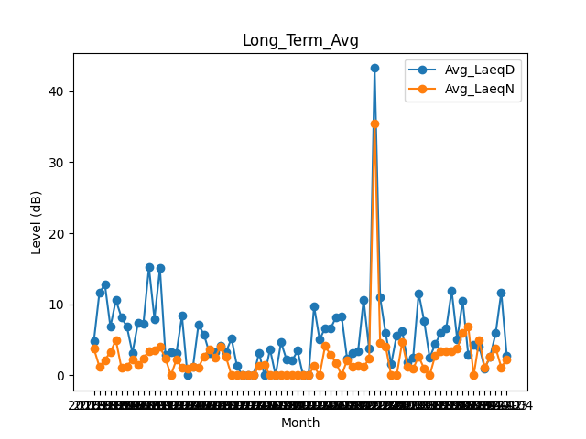
Date | Avg_LaeqD | Avg_LaeqN
2018-01 | 4.8709677419 | 3.7838709677
2018-02 | 11.617857143 | 1.2178571429
2018-03 | 12.796774194 | 2.1548387097
2018-04 | 6.8233333333 | 3.3
2018-05 | 10.574193548 | 4.9548387097
2018-06 | 8.1833333333 | 1.0566666667
2018-07 | 6.8322580645 | 1.2419354839
2018-08 | 3.1483870968 | 2.3
2018-09 | 7.35 | 1.4533333333
2018-10 | 7.3032258065 | 2.4096774194
2018-11 | 15.21 | 3.4533333333
2018-12 | 7.9161290323 | 3.5774193548
2019-01 | 15.067741935 | 4.0322580645
2019-02 | 2.9035714286 | 2.3678571429
2019-03 | 3.2483870968 | 0
2019-04 | 3.1933333333 | 2.2466666667
2019-05 | 8.3741935484 | 1.0935483871
2019-06 | 0 | 0.98333333333
2019-07 | 1.2 | 1.1741935484
2019-08 | 7.1516129032 | 1.0806451613
2019-09 | 5.7366666667 | 2.69
2019-10 | 3.1161290323 | 3.6870967742
2019-11 | 3.2866666667 | 2.4766666667
2019-12 | 4.1870967742 | 4.0419354839
2020-01 | 3.2806451613 | 2.5709677419
2020-02 | 5.2103448276 | 0
2020-03 | 1.2935483871 | 0
2020-04 | 0 | 0
2020-05 | 0 | 0
2020-06 | 0 | 0
2020-07 | 3.1483870968 | 1.3322580645
2020-08 | 0 | 1.4451612903
2020-09 | 3.6866666667 | 0
2020-10 | 0 | 0
2020-11 | 4.6333333333 | 0
2020-12 | 2.2129032258 | 0
2021-01 | 2.0516129032 | 0
2021-02 | 3.475 | 0
2021-03 | 0 | 0
2021-04 | 0 | 0
2021-05 | 9.7322580645 | 1.2870967742
2021-06 | 5.0433333333 | 0
2021-07 | 6.635483871 | 4.1225806452
2021-08 | 6.6 | 2.8838709677
2021-09 | 8.1933333333 | 1.7
2021-10 | 8.2870967742 | 0
2021-11 | 2.3433333333 | 2.1466666667
2021-12 | 3.135483871 | 1.2322580645
2022-01 | 3.4322580645 | 1.3322580645
2022-02 | 10.653571429 | 1.1964285714
2022-03 | 3.7290322581 | 2.3161290323
2022-04 | 43.263333333 | 35.496666667
2022-05 | 10.938709677 | 4.5193548387
2022-06 | 5.92 | 4.09
2022-07 | 1.5870967742 | 0
2022-08 | 5.6258064516 | 0
2022-09 | 6.27 | 4.63
2022-10 | 1.8741935484 | 1.2
2022-11 | 2.53 | 0.95666666667
2022-12 | 11.574193548 | 2.6709677419
2023-01 | 7.6225806452 | 0.91612903226
2023-02 | 2.4678571429 | 0
2023-03 | 4.3935483871 | 2.7806451613
2023-04 | 5.9266666667 | 3.45
2023-05 | 6.6032258065 | 3.4516129032
2023-06 | 11.89 | 3.3466666667
2023-07 | 5.0709677419 | 3.7419354839
2023-08 | 10.512903226 | 6.0258064516
2023-09 | 2.91 | 6.9066666667
2023-10 | 4.2709677419 | 0
2023-11 | 4.0966666667 | 4.9833333333
2023-12 | 0.97096774194 | 1.1032258065
2024-01 | 2.6709677419 | 2.6677419355
2024-02 | 5.9862068966 | 3.824137931
2024-03 | 11.690322581 | 1.1161290323
2024-04 | 2.7266666667 | 2.3033333333

